AndamentoValutazioni
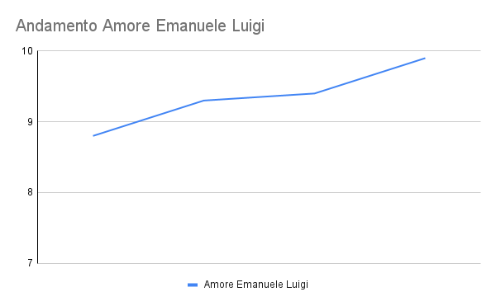
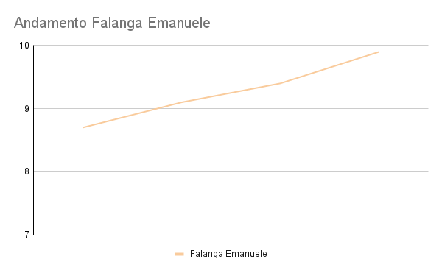
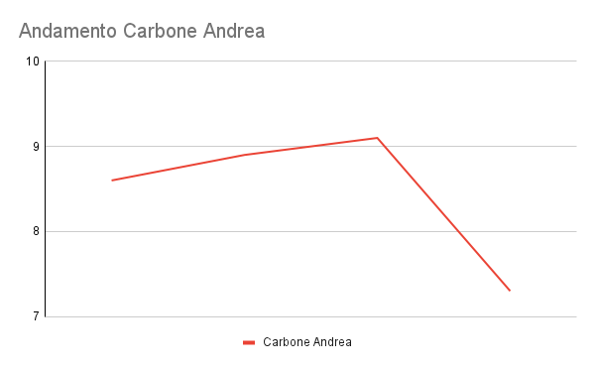
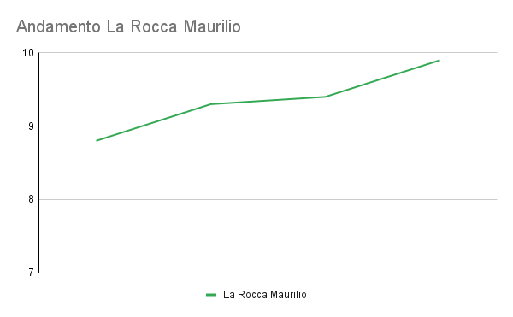
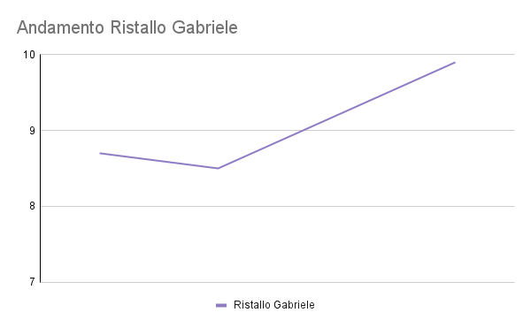
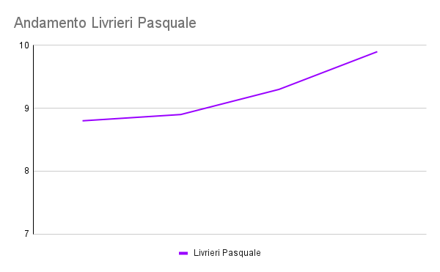
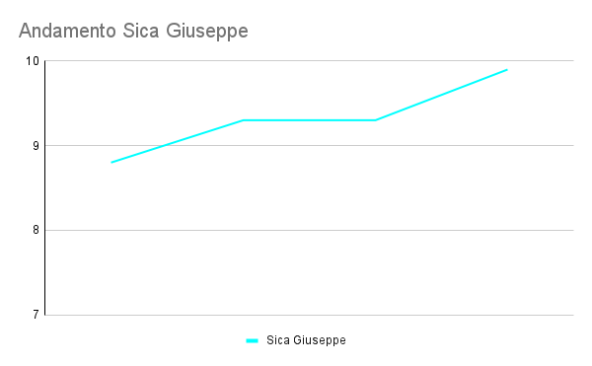
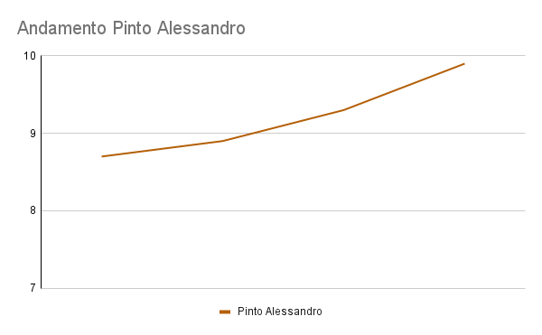
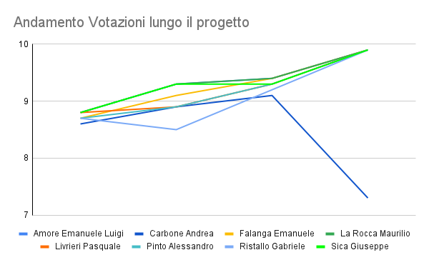
 | Prima Milestone | Seconda Milestone | Terza Milestone | Quarta Milestone | Media
Amore Emanuele Luigi | 8.9 | 9.3 | 9.6 | 9.9 | 9.4
Carbone Andrea | 8.7 | 8.9 | 9.2 | 7.3 | 8.5
Falanga Emanuele | 8.8 | 9.1 | 9.5 | 9.9 | 9.3
La Rocca Maurilio | 8.9 | 9.3 | 9.6 | 9.9 | 9.4
Livrieri Pasquale | 8.9 | 8.9 | 9.4 | 9.9 | 9.3
Pinto Alessandro | 8.8 | 8.9 | 9.3 | 9.9 | 9.2
Ristallo Gabriele | 8.8 | 8.5 | 9.3 | 9.9 | 9.1
Sica Giuseppe | 8.9 | 9.3 | 9.4 | 9.9 | 9.4

